Аркуш1
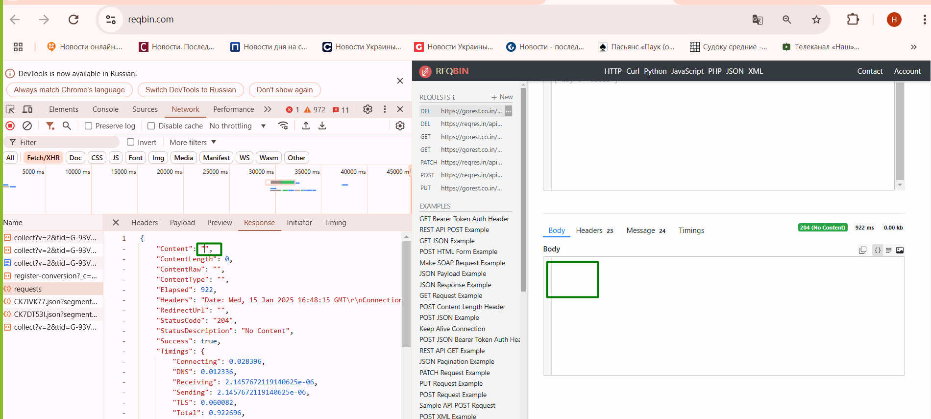
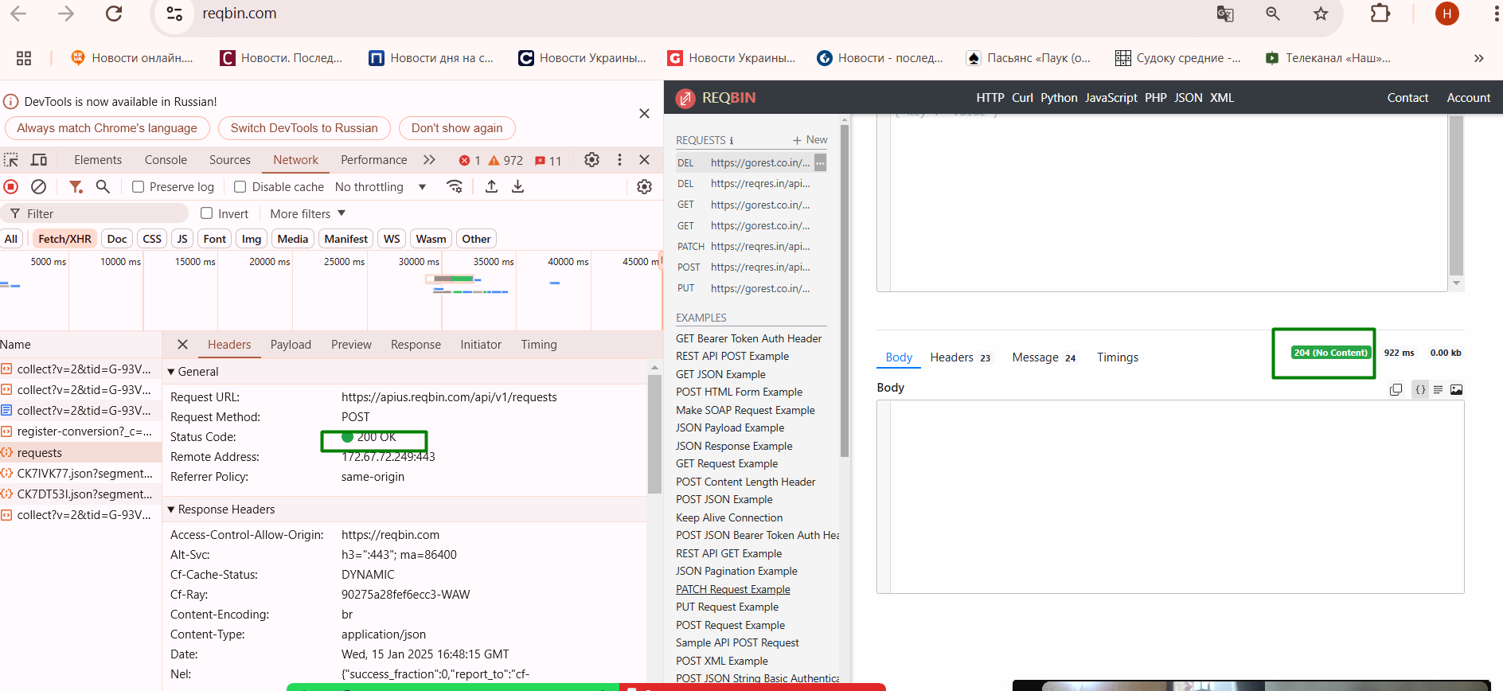
 | П'ять тест-кейсів для функціонального тестування сайту automoto.ua:

 | Тест-кейс 1: Пошук автомобіля за маркою та моделлю

 | Передумови: Користувач знаходиться на головній сторінці сайту.

 | Кроки:

 | У полі "Марка" вибрати, наприклад, "Toyota".
 | У полі "Модель" вибрати, наприклад, "Camry".
 | Натиснути кнопку "Пошук".

 | Очікуваний результат: Відображається список оголошень з автомобілями Toyota Camry.

 | Тест-кейс 2: Фільтрація результатів пошуку за ціною

 | Передумови: Користувач виконав пошук автомобілів.

 | Кроки:

 | У полі "Ціна від" ввести "5000".
 | У полі "Ціна до" ввести "15000".
 | Натиснути кнопку "Застосувати фільтри".

 | Очікуваний результат: Відображаються лише ті оголошення, де ціна автомобіля знаходиться в межах від 5000 до 15000 доларів США.

 | Тест-кейс 3: Перегляд деталей оголошення

 | Передумови: Користувач знаходиться на сторінці з результатами пошуку.

 | Кроки:

 | Клікнути на заголовок будь-якого оголошення.

 | Очікуваний результат: Відкривається сторінка з детальною інформацією про вибраний автомобіль, включаючи опис, фотографії та контактні дані продавця.

 | Тест-кейс 4: Реєстрація нового користувача

 | Передумови: Користувач знаходиться на головній сторінці сайту.

 | Кроки:

 | Натиснути кнопку "Реєстрація".
 | Заповнити обов'язкові поля: ім'я, електронна пошта, номер телефону, пароль.
 | Підтвердити реєстрацію.

 | Очікуваний результат: Користувач успішно зареєстрований і перенаправлений до особистого кабінету.

 | Тест-кейс 5: Додавання оголошення про продаж автомобіля

 | Передумови: Користувач авторизований на сайті.

 | Кроки:

 | Натиснути кнопку "Додати оголошення".
 | Заповнити всі необхідні поля: марка, модель, рік випуску, пробіг, ціна, опис, фотографії.
 | Натиснути кнопку "Опублікувати".

 | Очікуваний результат: Оголошення успішно додано та відображається в списку оголошень користувача.

Запит 3 сторінки в LIST USERS (валідна перевірка)
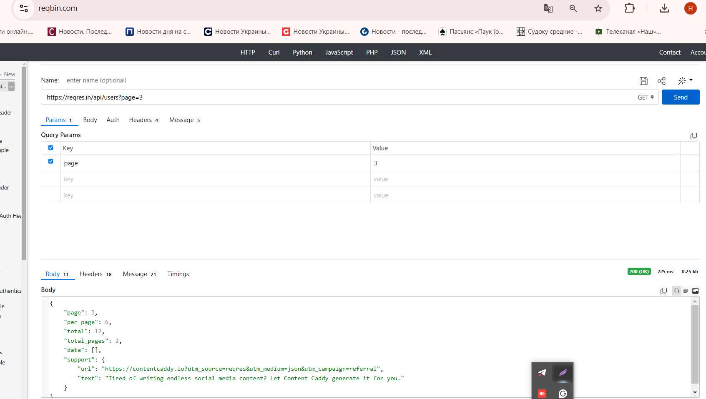

Запит SINGLE USER з id=s (невалідна перевірка) не висвічує помилку, 400 Bad request

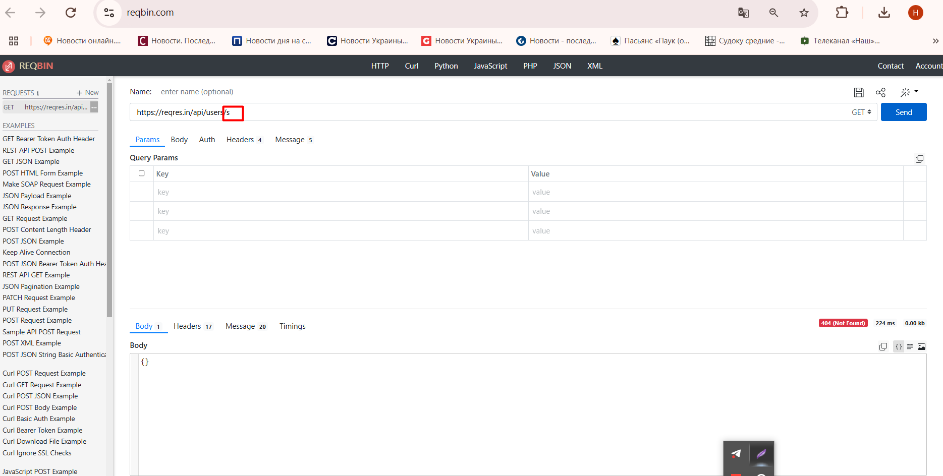

2. При застосуванні CREATE у відповіді приходять name, job (валідна перевірка) |  |  |  |  | Невалідна перевірка, створюється користувач з незаповненними параметрами name, job |  |  | Невалідна перевірка, створюється користувач з параметрами заповненими невалідними данними name, job

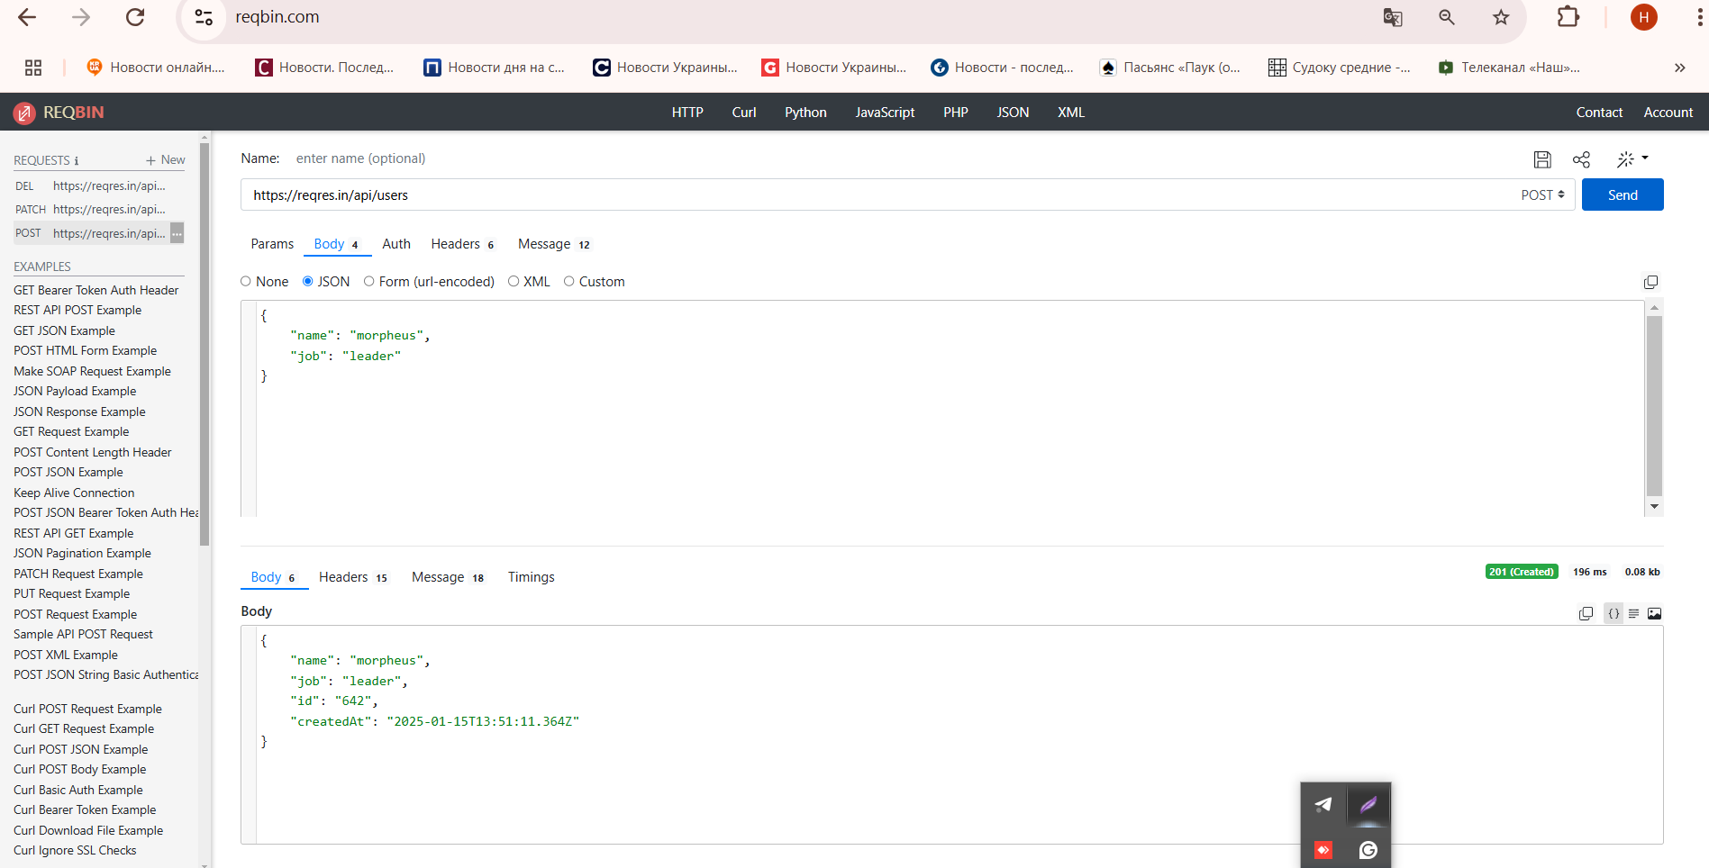
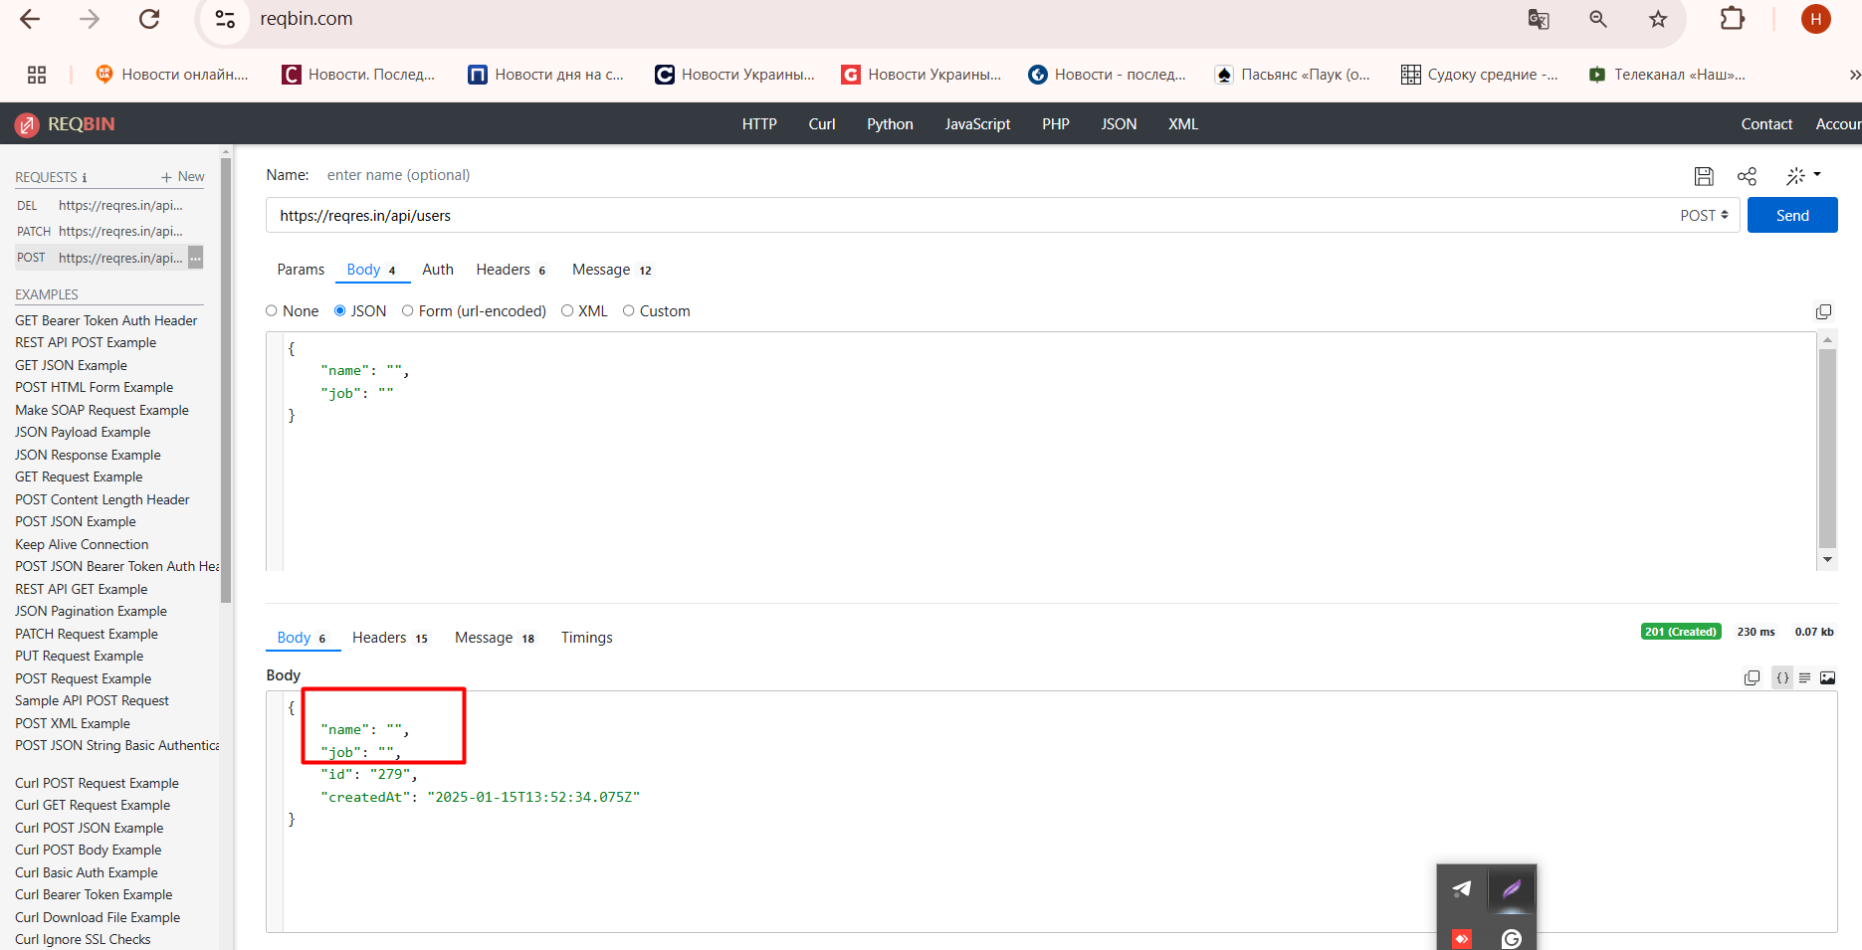
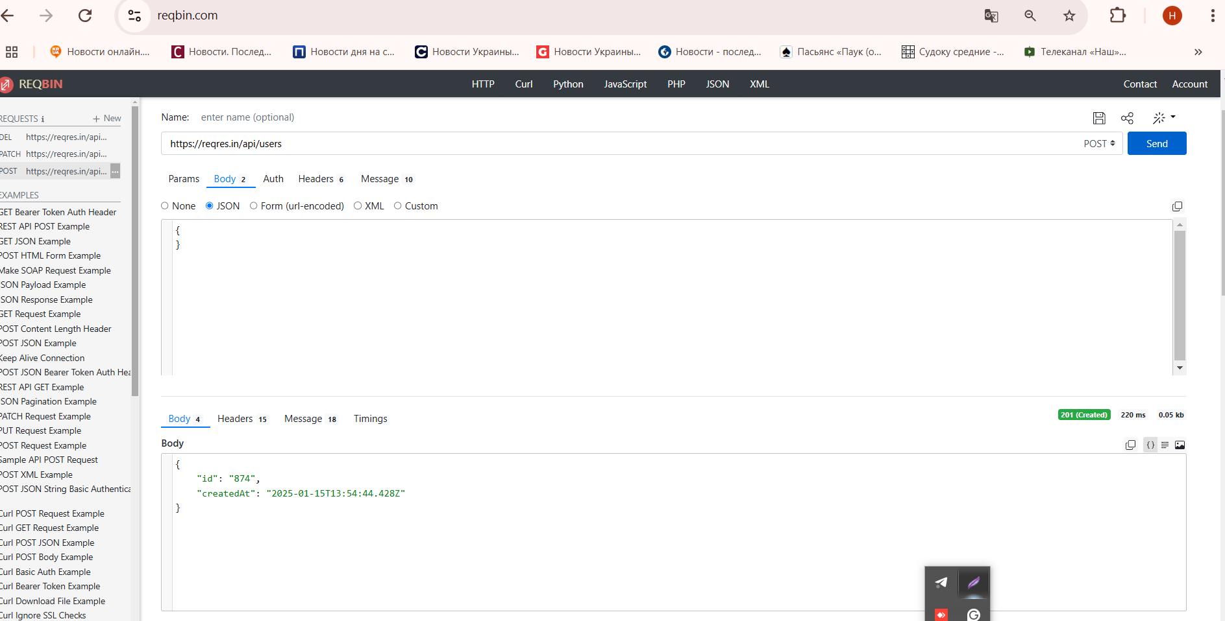

При застосуванні UPDATE (PUT) у респонс приходять данні name, job |  |  |  |  | Валідна перевірка незаповнення UPDATE (PUT) полів name, job

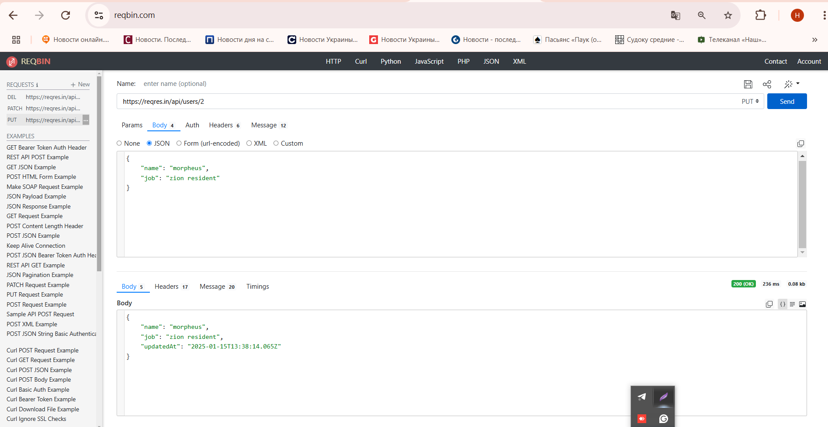
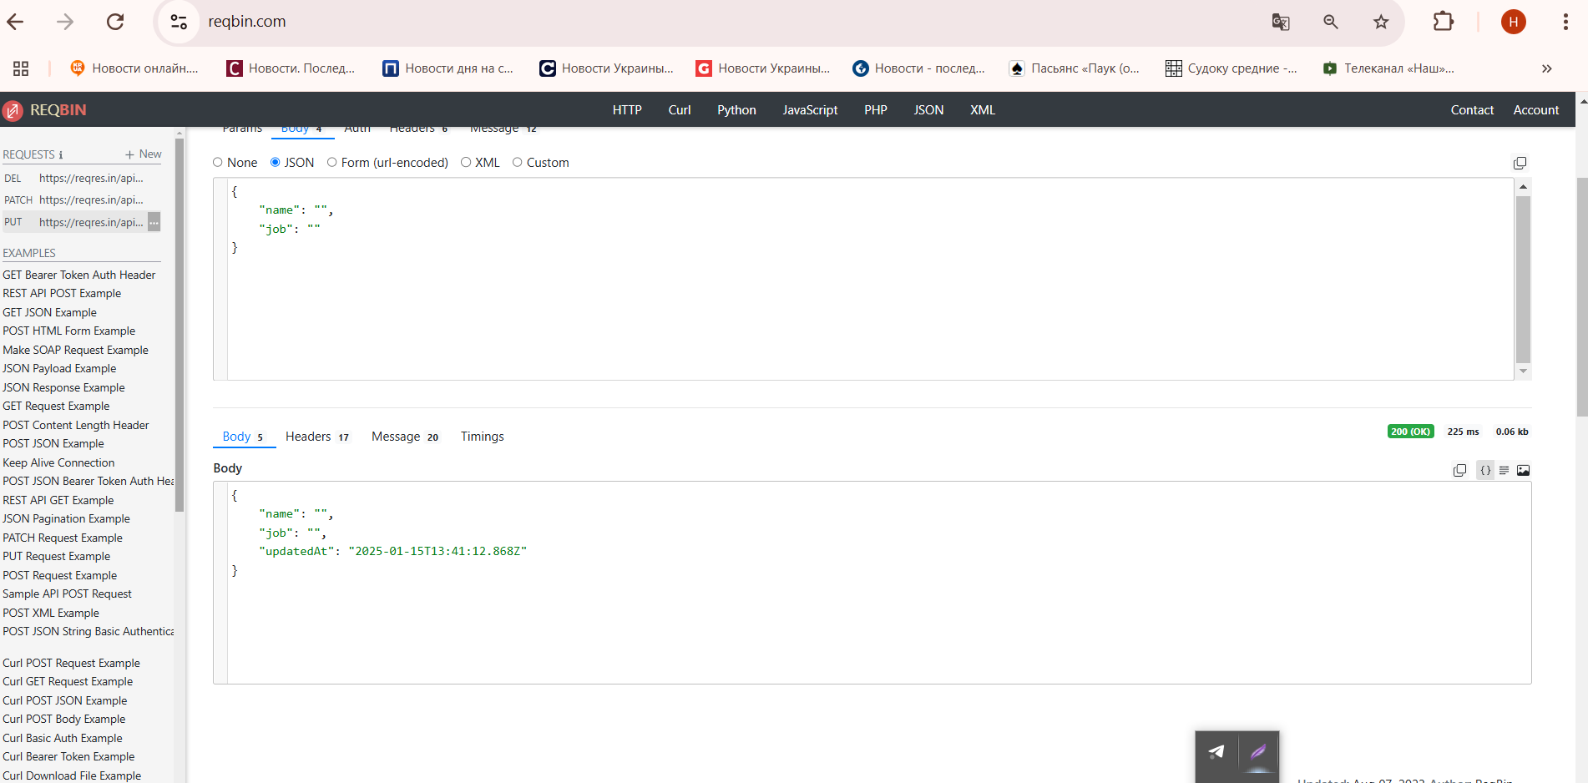

При застосуванні UPDATE (PATCH) у респонс приходять данні name, job |  |  |  | Валідна перевірка UPDATE (PATCH) оновлення з порожніми полями

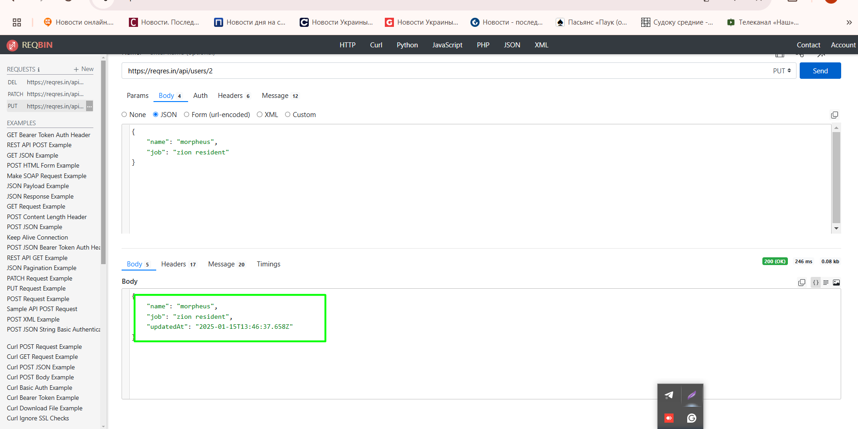
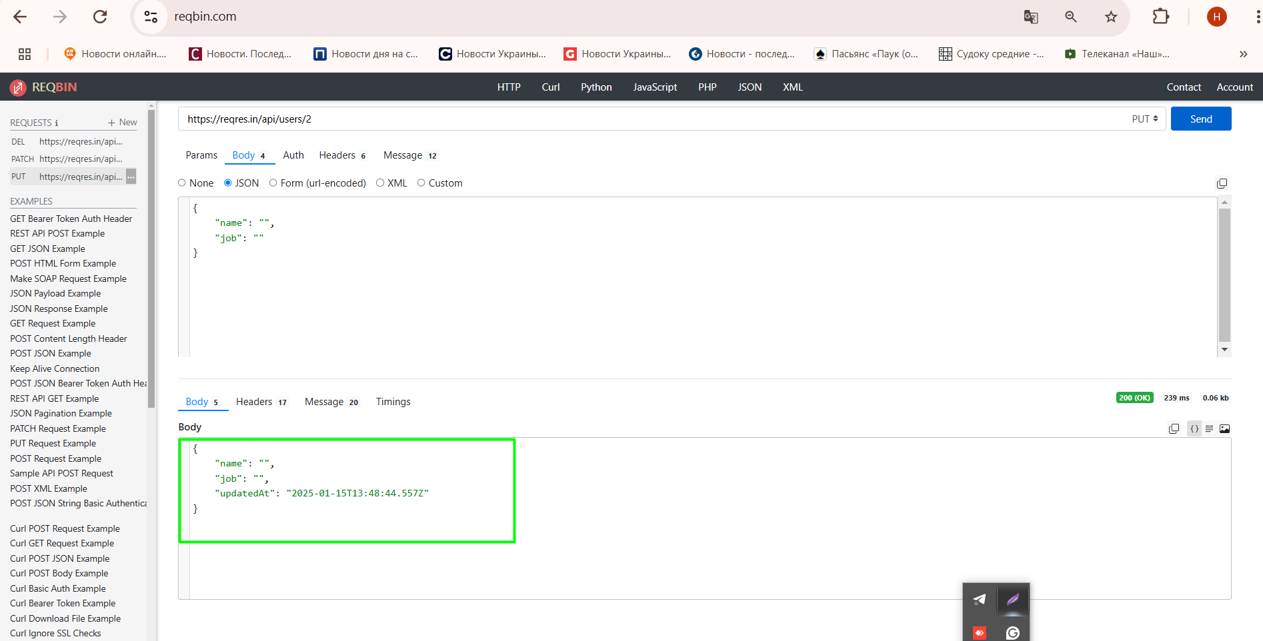

 | DELETE приходить відповідь 204 код
 |  |  |  | DELETE приходить відповідь 204 код при незаповненні параметру (невалідна перевірка)
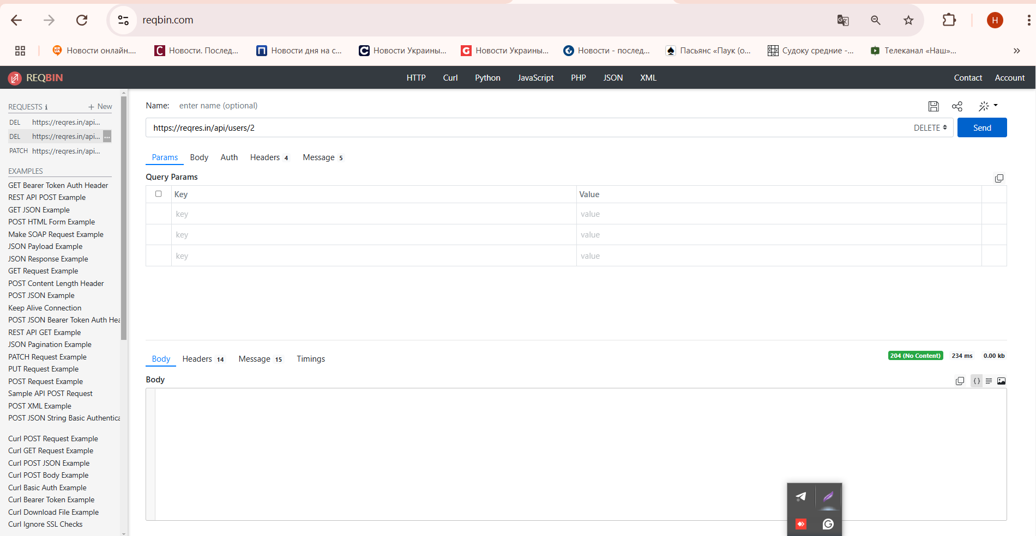
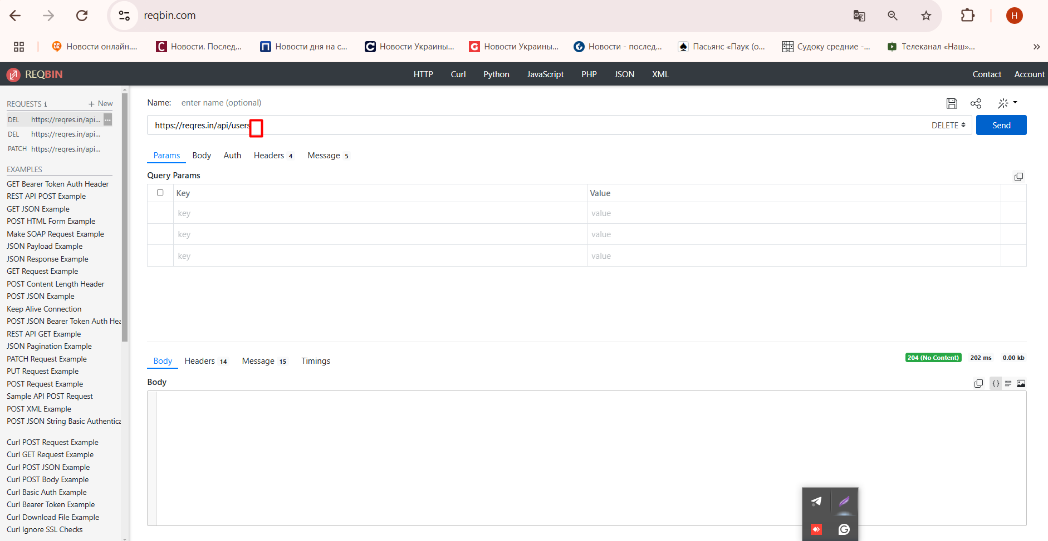

При застосуванні POST (REGISTER - SUCCESSFUL) приходить правильна відповідь . |  |  |  | При застосуванні POST (REGISTER - SUCCESSFUL) приходить відповідь "error": "Missing email or username", поля заповнені невалідними данними.

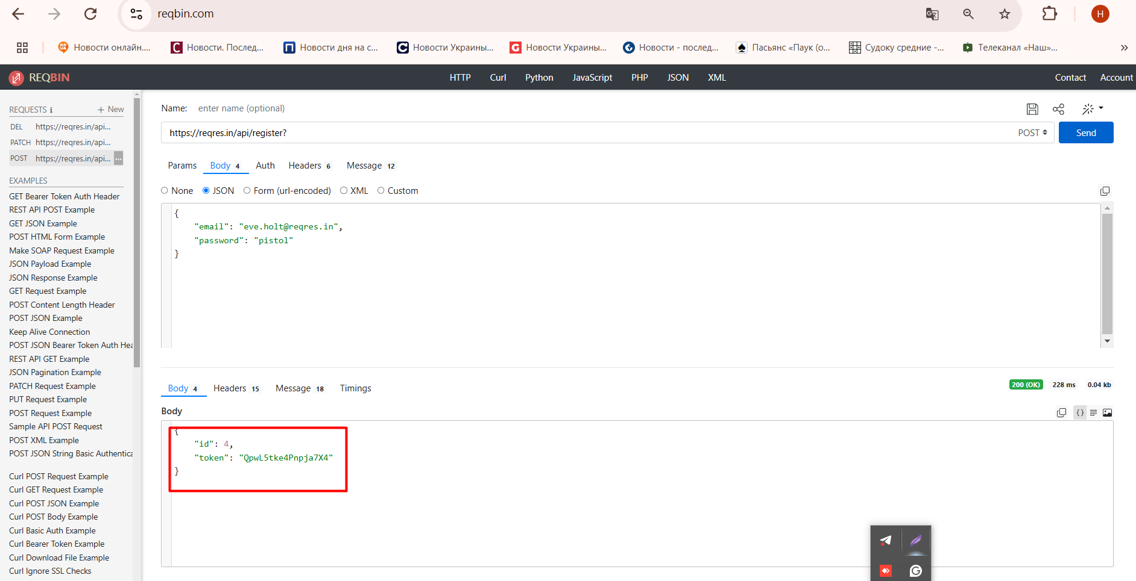
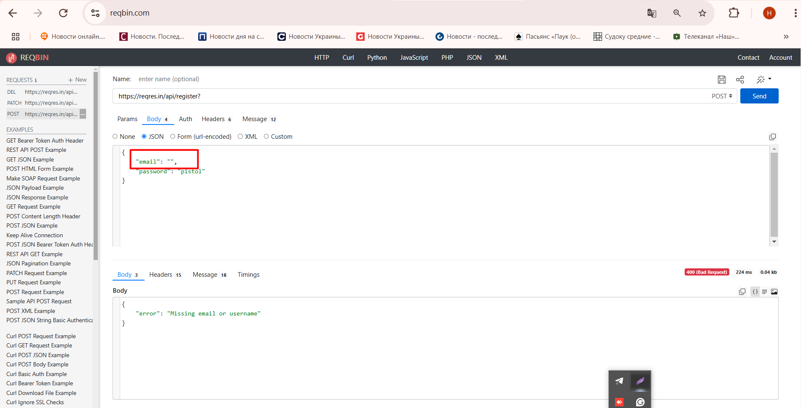

При застосуванні POST (LOGIN - SUCCESSFUL) правильна приходить відповідь. |  |  |  | При застосуванні POST (LOGIN - SUCCESSFUL) приходить відповідь при порожньому полі email приходить Missing email or user name

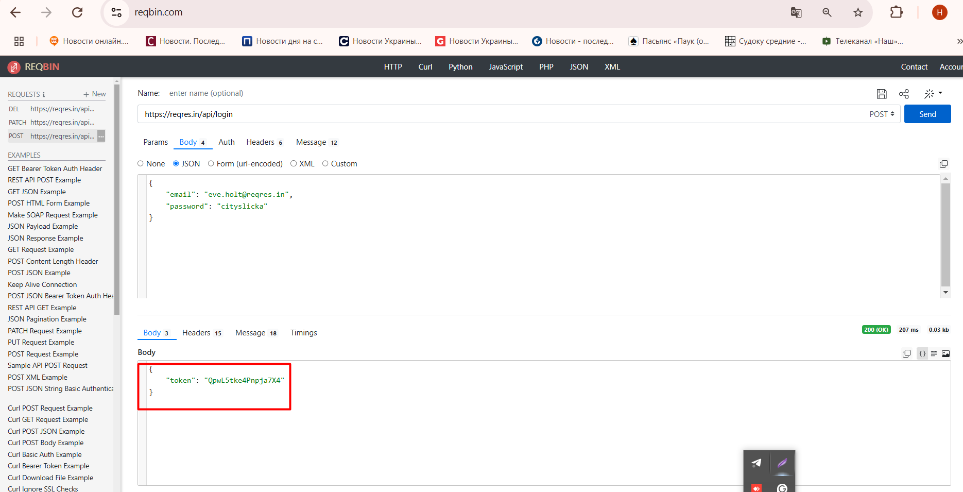
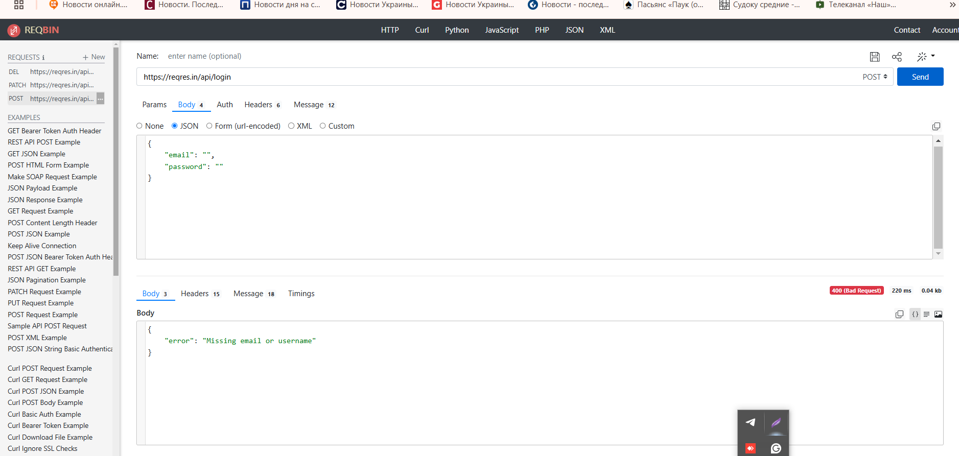

3. |  | Валідні

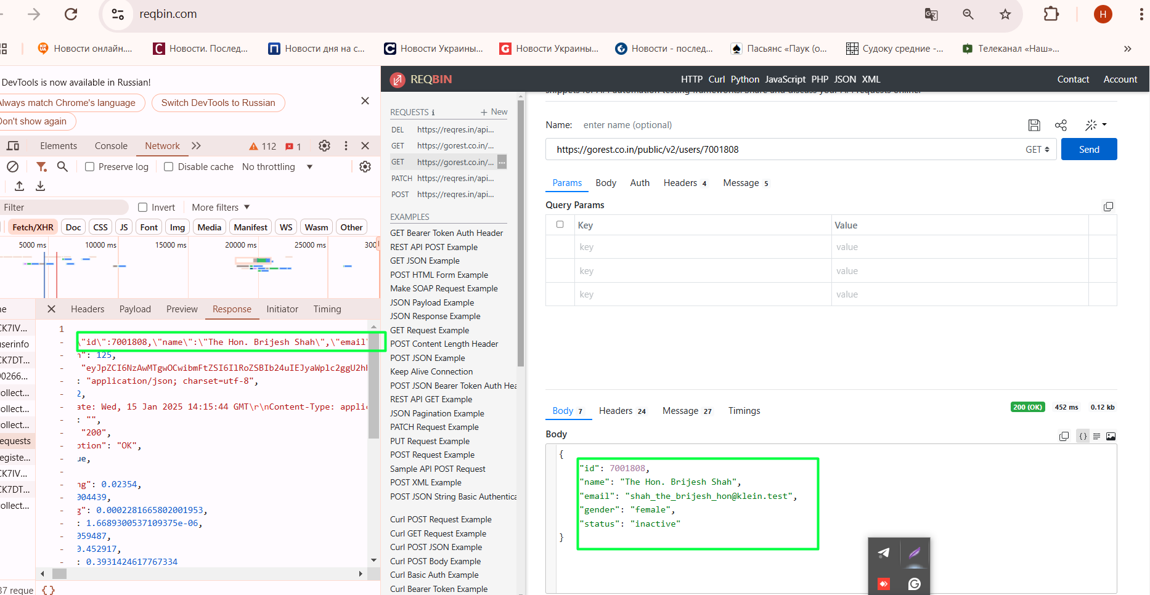
 |  |  | https://gorest.co.in/public/v2/users |  |  | POST |  |  | https://gorest.co.in/public/v2/users/7001808
 |  |  |  |  |  |  |  |  | GET

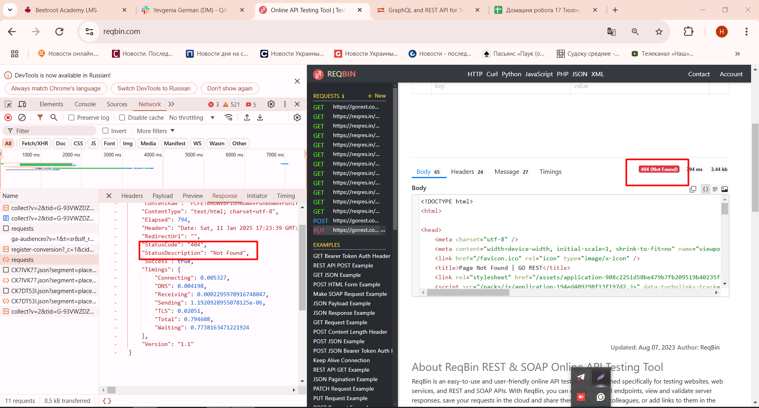
 |  |  |  | https://gorest.co.in/public/v2/users |  |  | PUT

 |  |  |  | https://gorest.co.in/public/v2/users |  |  | DELETE

